inicio
 | ¡BIENVENIDO!

SISTEMA DE EVALUACIÓN DE HABILIDADES LECTORAS

La comprensión lectora es fundamental en el desarrollo de las competencias para el aprendizaje permanente y el manejo de información. Lograr dichas competencias requiere que los estudiantes desarrollen habilidades que les permitan leer diversos textos, interpretar ideas completas, identificar la intención del texto y reconocer la voz de los personajes en el caso de los textos narrativos. Es por ello que, el presente sistema de evaluación le proporciona dos rúbricas que le permitirán evaluar cada una de las siguientes habilidades: ■ Comprensión lectora ■ Recursos prosódicos: • Dicción • Fluidez • Velocidad • Entonación • Expresividad A partir de las actividades presentes en el libro del alumno y en la plataforma, usted podrá registrar el nivel de desempeño de los estudiantes en cada una de las habilidades lectoras, con base en los estándares establecidos en las rúbricas, de manera que obtendrá una calificación automática por alumno y otra que le indicará el nivel de logro de todo el grupo.

¡Esperamos que esta herramienta le sea de gran utilidad!
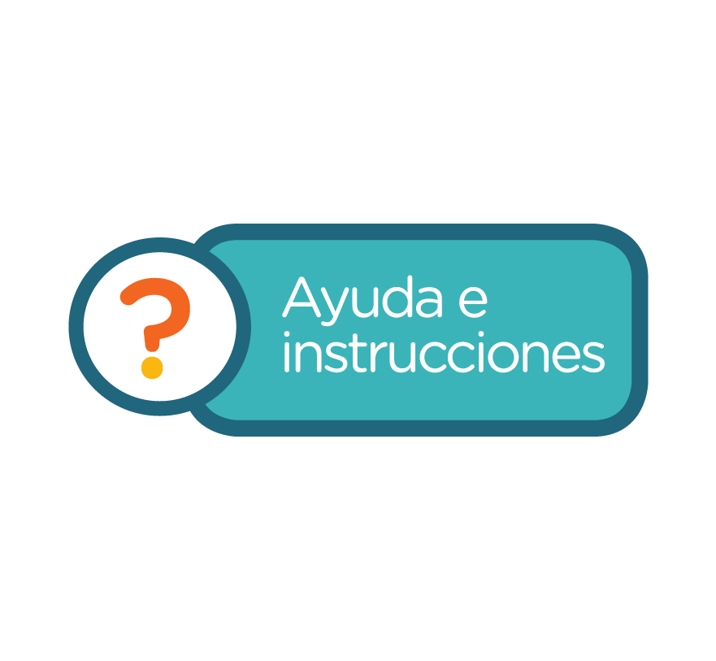
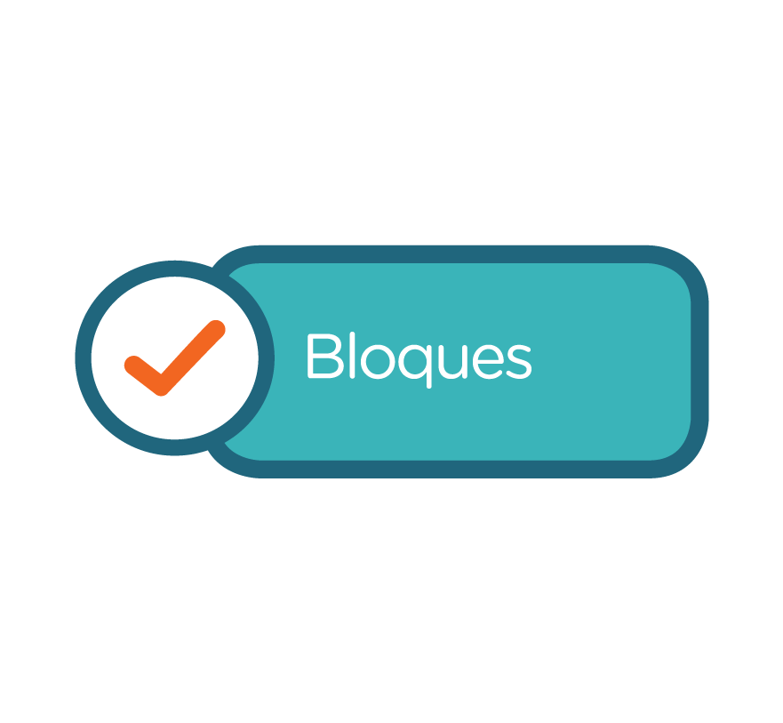
Lo invitamos a leer las instrucciones para utilizar este sistema de evaluación.

registro
 |  | REGISTRO DE ALUMNOS

 |  |  | Ciclo Escolar:
Escuela: |  |  | Grado:
Profesor/a: |  |  | Grupo:

N°. de Lista | Apellidos | Nombre
1
2
3
4
5
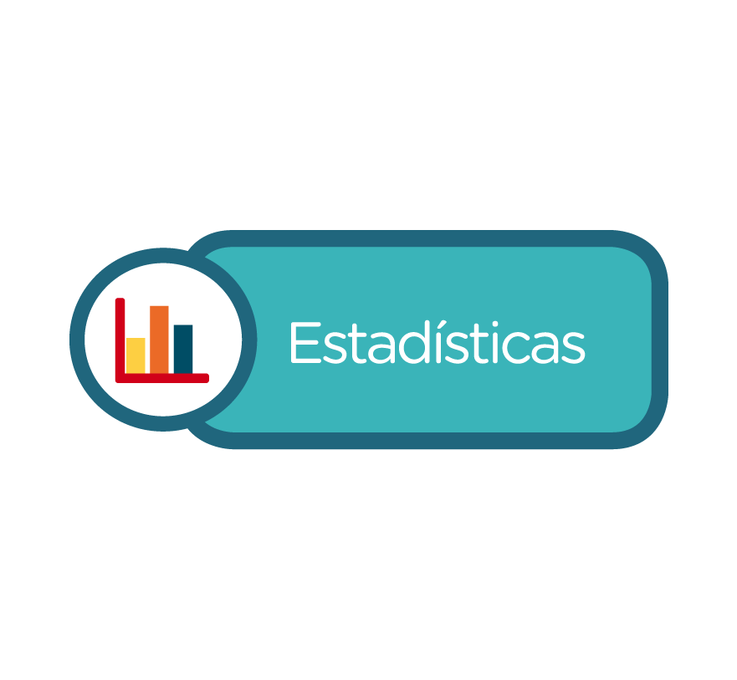
6
7
8
9
10
11
12
13
14
15
16
17
18
19
20
21
22
23
24
25
26
27
28
29
30
31
32
33
34
35
36
37
38
39
40

lectora
 |  | Sistema de evaluación de comprensión lectora

 |  | Actividad de comprensión lectora. Bloque 1

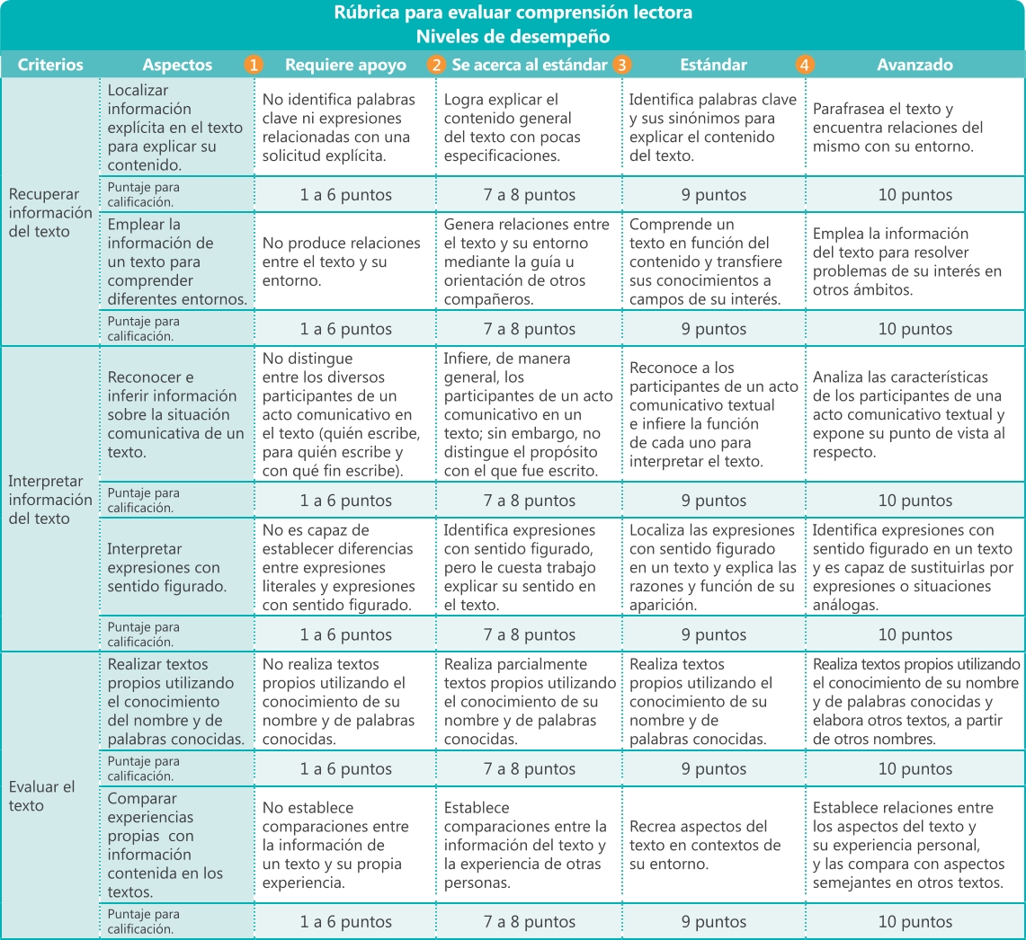
 | Utilice la siguiente rúbrica para evaluar la comprensión lectora en sus alumnos, registrando en la lista que aparece abajo el puntaje correspondiente al nivel de desempeño en cada criterio establecido. De este modo, obtendrá una calificación por alumno (1-10). Al final de la rúbrica encontrará algunas sugerencias para que los alumnos que se encuentren en los niveles 1 o 2 logren alcanzar el estándar.

 |  | EVALUACIÓN BIMESTRAL DE COMPRENSIÓN LECTORA
 |  | ACTIVIDAD DE COMPRENSIÓN LECTORA. BLOQUE 1

 |  |  |  | Ciclo Escolar: | 0
 | Escuela: | 0 |  | Grado: | 0
 | Profesor: | 0 |  | Grupo: | 0 | Fecha:

 | Registre el puntaje alcanzado por alumno en cada criterio y obtendrá su calificación (1-10) en el desarrollo de habilidades de comprensión lectora. Al hacer clic en la sección Estadísticas encontrará una gráfica que compara el avance del alumno en comprensión lectora en cada bimestre y otra que presenta el nivel de desempeño alcanzado por el grupo.

 | Registro de alumnos |  | Recuperar información del texto |  |  | Interpretar información del texto |  |  | Evaluar el texto
N°. de Lista | Apellidos | Nombre | Localizar información explícita en el texto para explicar su contenido. | Emplear la información de un texto para comprender diferentes entornos. | Promedio | Reconocer e inferir información sobre la situación comunicativa de un texto. | Interpretar expresiones con sentido figurado. | Promedio | Realizar textos propios utilizando el conocimiento del nombre y de palabras conocidas. | Comparar experiencias propias con información contenida en los textos. | Promedio | Calificación
1 | 0 | 0
2 | 0 | 0
3 | 0 | 0
4 | 0 | 0
5 | 0 | 0
6 | 0 | 0
7 | 0 | 0
8 | 0 | 0
9 | 0 | 0
10 | 0 | 0
11 | 0 | 0
12 | 0 | 0
13 | 0 | 0
14 | 0 | 0
15 | 0 | 0
16 | 0 | 0
17 | 0 | 0
18 | 0 | 0
19 | 0 | 0
20 | 0 | 0
21 | 0 | 0
22 | 0 | 0
23 | 0 | 0
24 | 0 | 0
25 | 0 | 0
26 | 0 | 0
27 | 0 | 0
28 | 0 | 0
29 | 0 | 0
30 | 0 | 0
31 | 0 | 0
32 | 0 | 0
33 | 0 | 0
34 | 0 | 0
35 | 0 | 0
36 | 0 | 0
37 | 0 | 0
38 | 0 | 0
39 | 0 | 0
40 | 0 | 0
 |  |  |  |  |  |  |  |  |  | Calificación de grupo: |  | #DIV/0!

 | Sugerencias para alcanzar el estándar Si sus alumnos se encuentran en el nivel 1. Requiere apoyo o 2. Se acerca al estándar, le sugerimos: • Orientar a los alumnos durante la lectura de un texto señalando palabras clave para localizar información explícita. • Dirigir a los alumnos para que produzcan analogías entre una situación comunicativa que les permita transferir los conocimientos o experiencias durante la lectura a otros ámbitos de su vida. • Analizar a los participantes de una situación comunicativa textual mediante preguntas como: ¿Quién escribe? ¿A quiénes está dirigido el texto? ¿Cuál es el objetivo que persigue el autor del texto? • Motivar a los alumnos para que empleen los textos como modelo para comunicar diferentes aspectos de su vida, ya sea mediante la exposición oral o bien, mediante producciones escritas.

recpros
 |  | Sistema de evaluación de recursos prosódicos

 |  | Actividades del Bloque 1

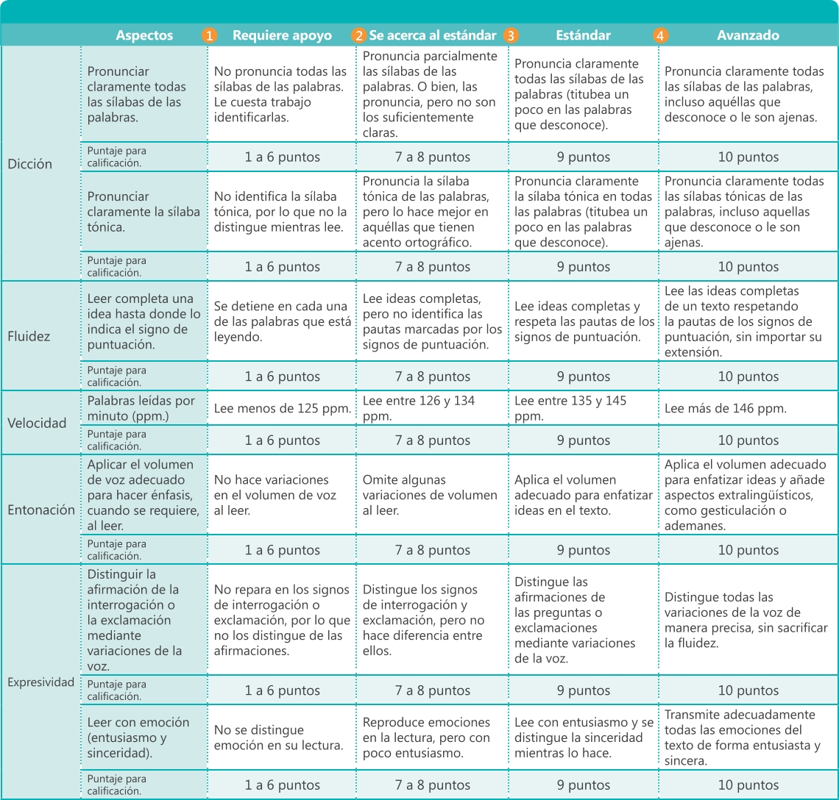
 | Utilice la siguiente rúbrica para evaluar los recursos prosódicos de la lectura en voz alta de sus alumnos, registrando el puntaje correspondiente al nivel de desempeño en cada criterio establecido. De este modo obtendrá una calificación por alumno (1-10). Al final de la rúbrica encontrará algunas sugerencias para que los alumnos que se encuentren en los niveles 1 o 2 logren alcanzar el estándar.

 |  | EVALUACIÓN BIMESTRAL DE RECURSOS PROSÓDICOS
 |  | ACTIVIDADES DEL BLOQUE 1

 |  |  |  | Ciclo Escolar: | 0
 | Escuela: | 0 |  | Grado: | 0
 | Profesor: | 0 |  | Grupo: | 0 | Fecha:

 | Registre el puntaje alcanzado por alumno en cada criterio y obtendrá su calificación (1-10) en el desarrollo de habilidades lectoras. Al hacer clic en la sección Estadísticas encontrará una gráfica que compara el avance del alumno en las distintas habilidades por bimestre y otra que presenta el nivel de desempeño alcanzado por el grupo.

 | Registro de alumnos |  | Dicción |  | Fluidez | Velocidad | Entonación | Expresividad
N°. de Lista | Apellidos | Nombre | Pronunciar claramente todas las sílabas de las palabras. | Pronunciar claramente la sílaba tónica. | Leer completa una idea hasta donde lo indica el signo de puntuación. | Palabras leídas por minuto (ppm.) | Aplicar el volumen de voz adecuado para hacer énfasis, cuando se requiere, al leer. | Distinguir la afirmación de la interrogación o la exclamación mediante variaciones de la voz. | Leer con emoción (entusiasmo y sinceridad). | Calificación
1 | 0 | 0
2 | 0 | 0
3 | 0 | 0
4 | 0 | 0
5 | 0 | 0
6 | 0 | 0
7 | 0 | 0
8 | 0 | 0
9 | 0 | 0
10 | 0 | 0
11 | 0 | 0
12 | 0 | 0
13 | 0 | 0
14 | 0 | 0
15 | 0 | 0
16 | 0 | 0
17 | 0 | 0
18 | 0 | 0
19 | 0 | 0
20 | 0 | 0
21 | 0 | 0
22 | 0 | 0
23 | 0 | 0
24 | 0 | 0
25 | 0 | 0
26 | 0 | 0
27 | 0 | 0
28 | 0 | 0
29 | 0 | 0
30 | 0 | 0
31 | 0 | 0
32 | 0 | 0
33 | 0 | 0
34 | 0 | 0
35 | 0 | 0
36 | 0 | 0
37 | 0 | 0
38 | 0 | 0
39 | 0 | 0
40 | 0 | 0
 |  |  |  |  | #DIV/0! | #DIV/0! | #DIV/0! | Calificación de grupo: |  | #DIV/0! | #DIV/0! | #DIV/0!

 | Sugerencias para alcanzar el estándar Si sus alumnos se encuentran en el nivel 1. Requiere apoyo o 2. Se acerca al estándar, le sugerimos: • Orientar a los alumnos en la identificación de las sílabas con apoyos gráficos (marcas de color o subrayado). Modele algunas palabras y motívelos para que continúen individualmente. • Solicitar que expresen, de manera individual, cuál es el obstáculo que les impide identificar la sílaba tónica, para despejar sus dudas. • Reforzar las nociones de los signos de puntuación a fin de que identifiquen la estructura de una idea completa. • Emplear textos sencillos para las prácticas de velocidad e ir incrementando el nivel de complejidad a medida que avancen. • Solicitar el apoyo de los alumnos avanzados para que modelen la lectura de los textos. Oriéntelos para que, de forma individual, analicen qué características diferentes encuentran entre el modelo y su propia ejecución.

graficos
 |  |  |  |  |  | ESTADÍSTICAS

 |  | Para visualizar la gráfica comparativa del nivel de avance de sus alumnos, así como del grupo por bimestre, utilice las listas desplegables correspondientes, donde puede seleccionar el nombre del alumno de quien deseé conocer su avance.

Comprensión lectora
Bloque 1 | 0
Bloque 2 | 0
Bloque 3 | 0
Bloque 4 | 0
Bloque 5 | 0
Dicción
Bloque 1 | 0
Bloque 2 | 0
Bloque 3 | 0
Bloque 4 | 0
Bloque 5 | 0

Fluidez
Bloque 1 | 0
Bloque 2 | 0
Bloque 3 | 0
Bloque 4 | 0
Bloque 5 | 0
Entonación
Bloque 1 | 0
Bloque 2 | 0
Bloque 3 | 0
Bloque 4 | 0
Bloque 5 | 0

Expresividad
Bloque 1 | 0
Bloque 2 | 0
Bloque 3 | 0
Bloque 4 | 0
Bloque 5 | 0
Velocidad lectora
Bloque 1 | 0
Bloque 2 | 0
Bloque 3 | 0
Bloque 4 | 0
Bloque 5 | 0

Calificación de grupo
 | Comprensión Lectora | Dicción | Fluidez | Entonación | Expresividad | Velocidad Lectora
Bloque 1 | 0.0 | 0.0 | 0.0 | 0.0 | 0.0 | 0.0
Bloque 2 | 0.0 | 0.0 | 0.0 | 0.0 | 0.0 | 0.0
Bloque 3 | 0.0 | 0.0 | 0.0 | 0.0 | 0.0 | 0.0
Bloque 4 | 0.0 | 0.0 | 0.0 | 0.0 | 0.0 | 0.0
Bloque 5 | 0.0 | 0.0 | 0.0 | 0.0 | 0.0 | 0.0

Comprensión Lectora
 | Bloque 1 | Bloque 2 | Bloque 3 | Bloque 4 | Bloque 5

1
 | Bloque 1 | Bloque 2 | Bloque 3 | Bloque 4 | Bloque 5
...

